Накладная-№3
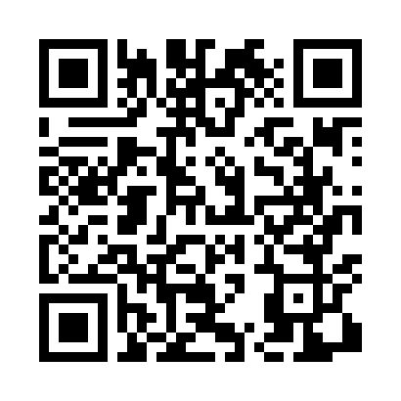
Номер товарно-транспортной накладной: |  |  | Торговый представитель: Kamol aka
Поставщик: Toshkent falcon fly 2 |  |  | Телефон торгового представителя: +998979626299
Дата отгрузки: 18.11.2025 |  |  | Контрагент: Dona zakass
Дата консигнации: |  |  | Адрес:
Доставщик: |  |  | Телефон:
Телефон доставщика:
Время заказа: 18.11.2025 16:24:22
№ | Штрих-код | Название товаров (работ,услуг) | Количество | Количество в кейсе | Цена | Сумма
 |  |  | 41 |  |  | 157.1
1 | None | Миска 60cm (1.5 mm) R DB-6-120 | 20 | 20 шт. | 5.60 | 112
2 | 6934179000582 | Металический Миска 28cm DB-6-14 | 10 | 10 шт. | 1.50 | 15
3 | 6934179000551 | Металический Миска 22cm DB-6-12 | 10 | 10 шт. | 1.10 | 11
4 | 6805019698385 | Коврики напольные для ванной комнаты 90*150 D B-98-38 | 1 | 1 шт. | 19.10 | 19.10
Итого: 157.1$|->UZS: 1,963,750.00

